開発プロセス
開発プロセス
 | こちらは環境構築、コード品質、テスト要件の詳細資料です。 採点において重要な要件やアプリケーション全体を跨ぐ要件が記載していますので、十分に確認してください。 また赤字は応用要件になります。基本要件実装後に着手してください。
 | 項目 | 要件 | 詳細 | 留意点 | *参照1 README必要情報 | *参照2 README例
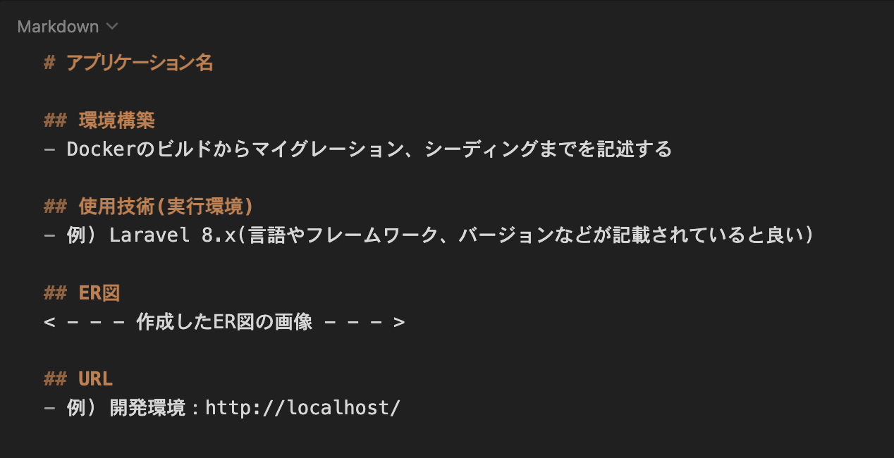
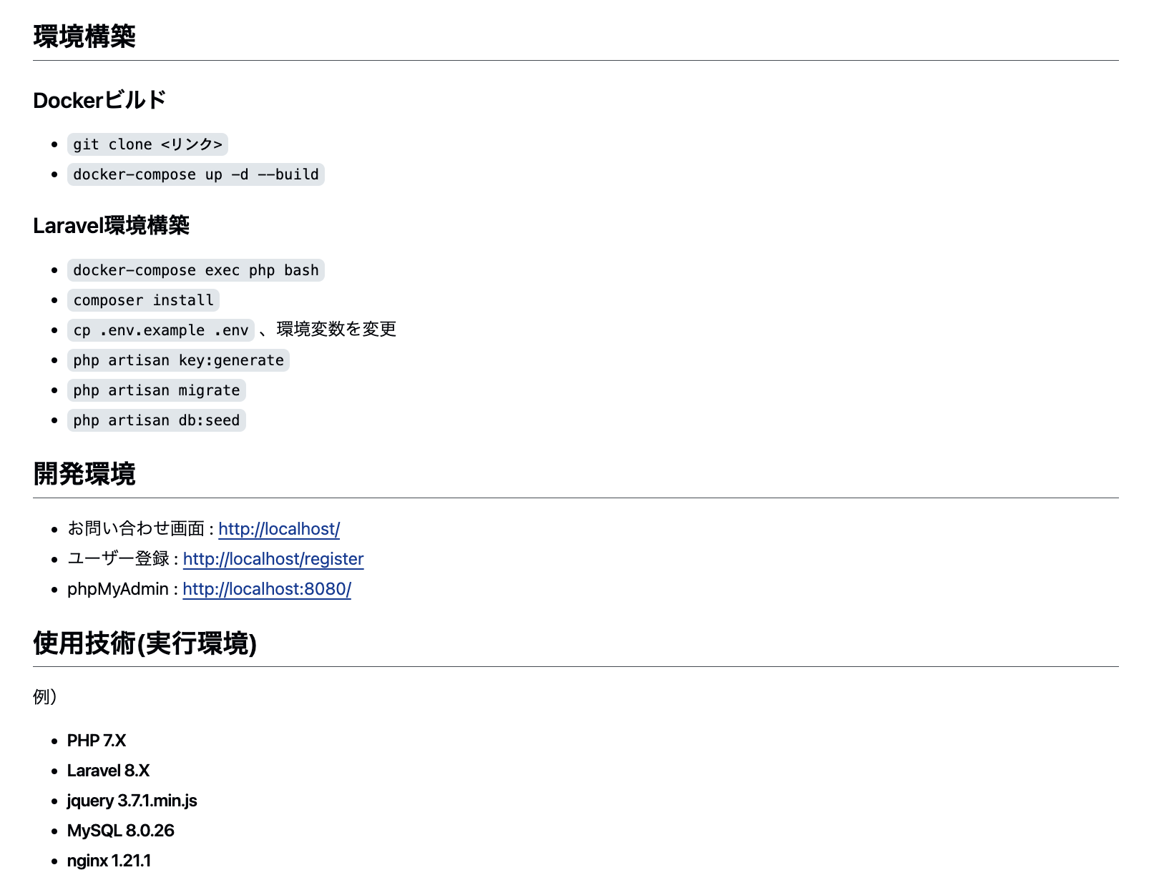
 | 環境構築 | READEME.mdを準備すること | 記載する情報については右記の参照1及び参照2を確認すること
 |  | 環境構築が可能であること | READEME.md に記載されている環境構築方法で環境構築できるか（マイグレーションまでが対象） | READMEが不十分で、採点者が環境構築、機能確認ができない場合は大きく減点される可能性があるので、十分に気をつけること
 |  | ER図が正常か | テーブルの表記やカーディナリティが適正に行われているか
 |  | マイグレーションが適正に行われているか | マイグレーションが実行でき、マイグレーションファイルとテーブル仕様書が一致しているか
 |  | ダミーデータが作成可能か | 下記の情報に対して、ダミーデータの作成が可能であること 1. 商品情報 別シートの「商品データ一覧」と同じデータが作成されていること 2. 商品カテゴリー情報 3. ユーザー情報 4. テスト実行のプロセス | 商品画像は，商品画像素材をDLして用いること ダミーデータの作成ができず、機能の確認ができない場合は減点とする
 | コード品質 | インデント及び改行が整理できているか | 不要な改行や不適切なインデントが存在しないこと | プロジェクト概要に記載されたコーディング規約を参照すること
 |  | htmlのタグ構造が適当か | 見出しタグがh1から順番に階層構造になっているか | プロジェクト概要に記載されたコーディング規約を参照すること
 |  | htmlファイルにおいて適切なタグ構成になっているか | divタグの乱用、liやtable等要素に合わせたタグ当て等ができているか | プロジェクト概要に記載されたコーディング規約を参照すること
 |  | id名とclass名の命名が適正か | idとclass名がローマ字など英単語でないものが使われていないか、意味の伝わる命名になっているか等 | プロジェクト概要に記載されたコーディング規約を参照すること
 |  | 変数の命名が適正か | 意味のない命名をしない、ローマ字などの英単語ではないもので命名をしないなど | プロジェクト概要に記載されたコーディング規約を参照すること
 |  | 存在するコメントアウトが適正か | 必要のないコメントアウトが残っていないか、コメントアウトが過剰になっていないかなど | プロジェクト概要に記載されたコーディング規約を参照すること
 |  | 各ファイル名の記法が適正か | 各ファイル名の記法が以下のルールを守っているか モデル名：アッパーキャメル コントローラー名：アッパーキャメル フォームリクエスト名：アッパーキャメル マイグレーションファイル名：スネークケース シーディングファイル名：アッパーキャメル | プロジェクト概要に記載されたコーディング規約を参照すること
 |  | 機能要件の使用技術を遵守しているか | 認証やバリデーションなど、指定した技術以外で実装されていないか
 |  | クラスやファイルの読み込みは必要十分か | 使用していないクラスやファイルをuseで読み込んでいないか
 | テスト | PHPunitを用いたテストが用意されているか | 別シートの「テストケース一覧」に記載されている要件でテストが書かれているか

